手順書
操作手順書 |  |  |  |  | 作成日時：2019/08/27-15:39:25

 | １．操作環境

 |  |  | シナリオファイル名 | C:\Users\Administrator\Desktop\橋本WK\☆販売取得\部門マスタ登録／訂正.winsnr

 | ２．操作手順

 |  | ２．１．シナリオ：部門マスタ登録／訂正
 |  |  | ２．１．１．[部門マスタ登録／訂正]ウィンドウ |  |  | 確認日 | 結果
 |  |  | 画面 | 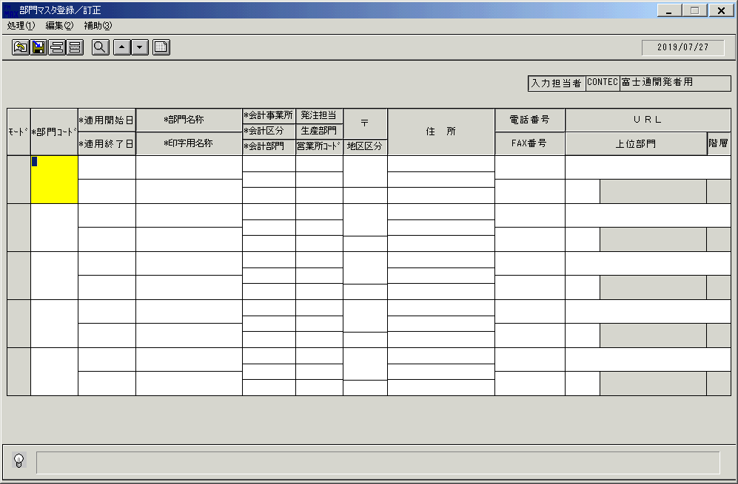
 |  |  | 操作内容 | 「部門マスタ登録／訂正」ウィンドウを、初期表示します。

 |  |  | ２．１．２．[部門マスタ登録／訂正]ウィンドウ - [ｶﾚﾝﾀﾞｰ]ウィンドウ |  |  | 確認日 | 結果
 |  |  | 画面 | 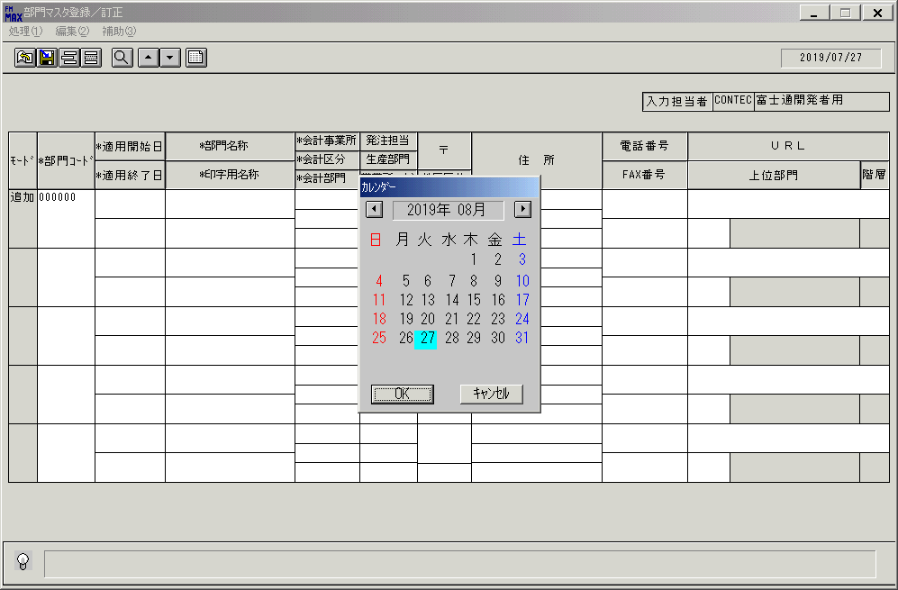
 |  |  | 操作内容 | 「部門コード」項目を入力し、「適用開始日」ボタンをクリックし、「カレンダー」より日付を選択します。

 |  |  | ２．１．３．[部門マスタ登録／訂正]ウィンドウ |  |  | 確認日 | 結果
 |  |  | 画面 | 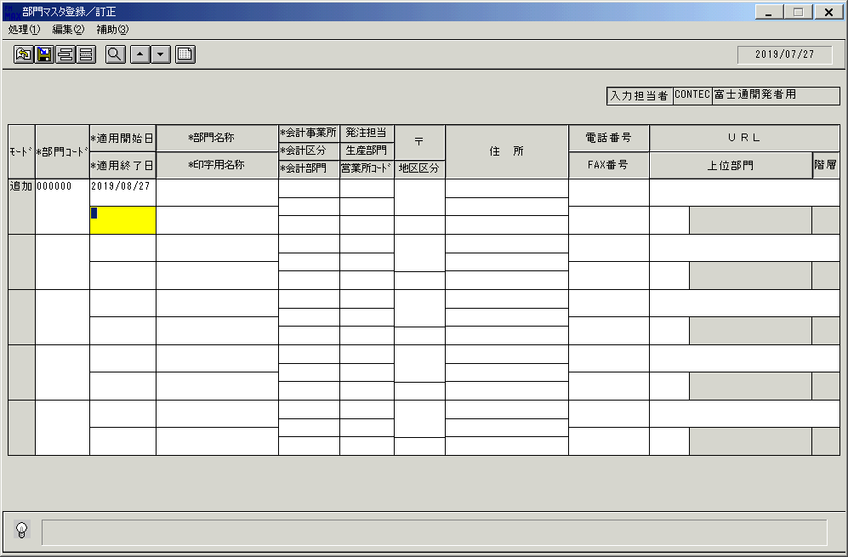
 |  |  | 操作内容 | 選択した日付が反映されます。

 |  |  | ２．１．４．[部門マスタ登録／訂正]ウィンドウ - [ｶﾚﾝﾀﾞｰ]ウィンドウ |  |  | 確認日 | 結果
 |  |  | 画面 | 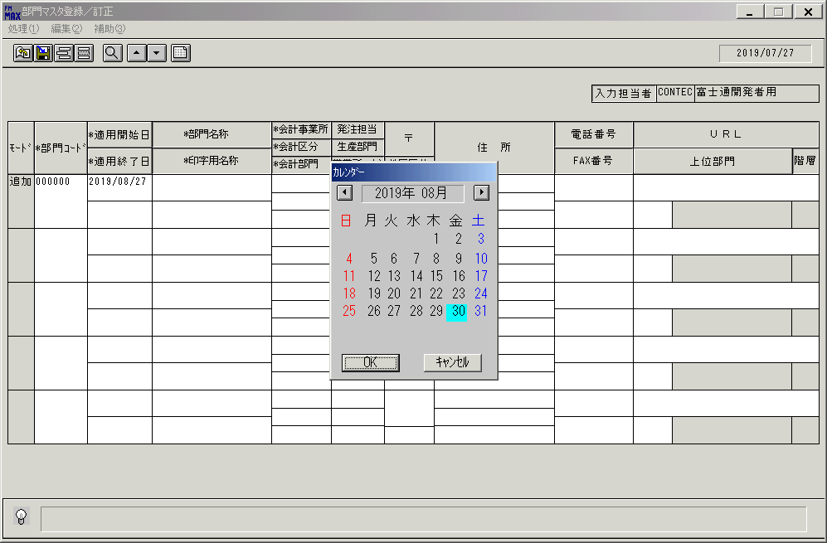
 |  |  | 操作内容 | 「適用終了日」ボタンをクリックし、「カレンダー」より日付を選択します。

 |  |  | ２．１．５．[キー入力] [部門マスタ登録／訂正]ウィンドウ |  |  | 確認日 | 結果
 |  |  | 画面 | 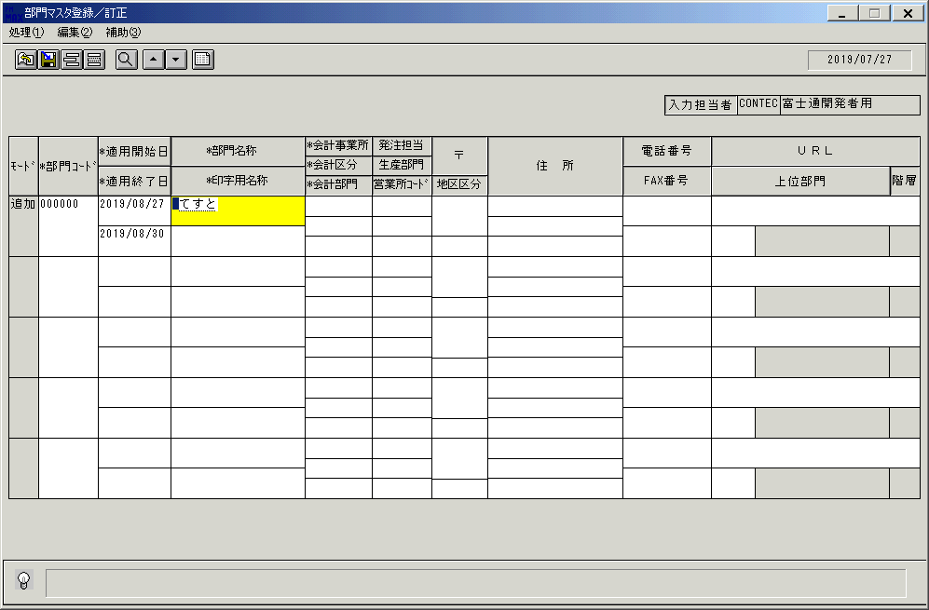
 |  |  | 操作内容 | 選択した日付が反映されます。

 |  |  | ２．１．６．[部門マスタ登録／訂正]ウィンドウ |  |  | 確認日 | 結果
 |  |  | 画面 | 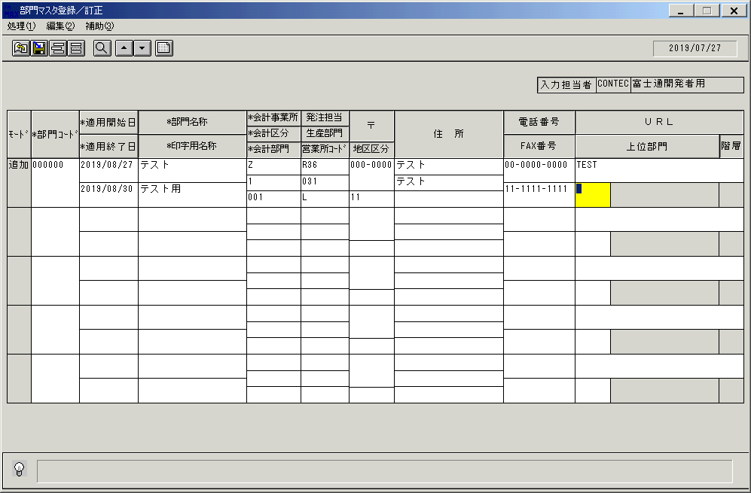
 |  |  | 操作内容 | 「部門名称」項目～「URL」項目までを入力します。

 |  |  | ２．１．７．[部門マスタ登録／訂正]ウィンドウ - [部門検索ウィンドウ]ウィンドウ |  |  | 確認日 | 結果
 |  |  | 画面 | 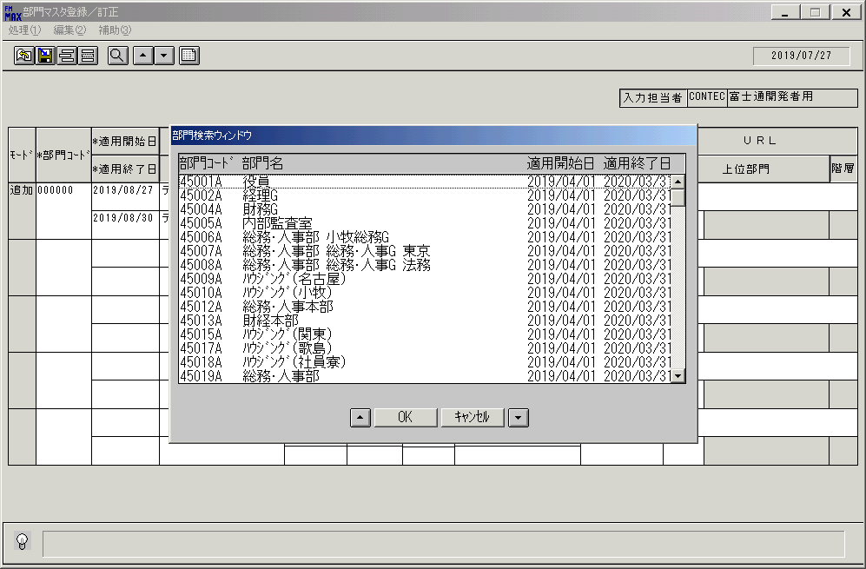
 |  |  | 操作内容 | 「上位部門」ボタンをクリックし、[部門検索ウィンドウ]を開きます。

 |  |  | ２．１．８．[部門マスタ登録／訂正]ウィンドウ - [部門検索ウィンドウ]ウィンドウ |  |  | 確認日 | 結果
 |  |  | 画面 | 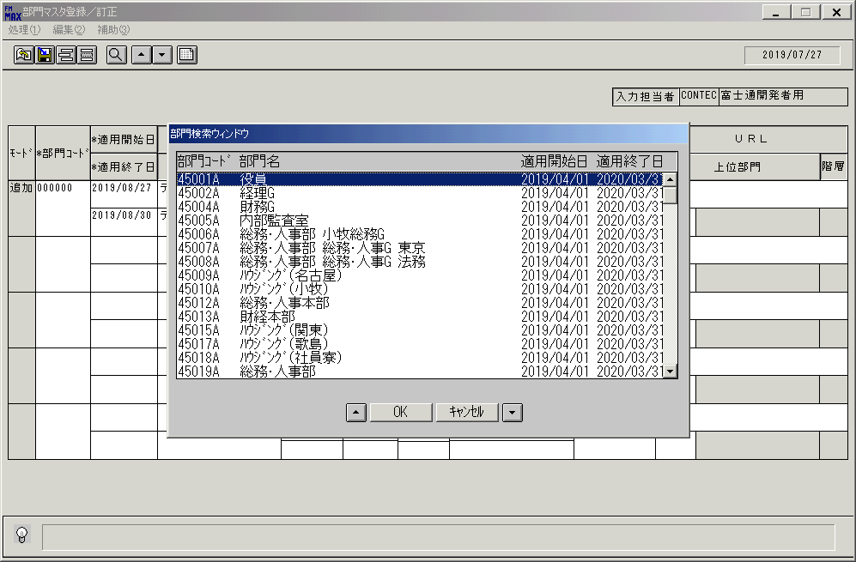
 |  |  | 操作内容 | 部門コードを選択し、「OK」ボタンをクリックします。

 |  |  | ２．１．９．[部門マスタ登録／訂正]ウィンドウ |  |  | 確認日 | 結果
 |  |  | 画面 | 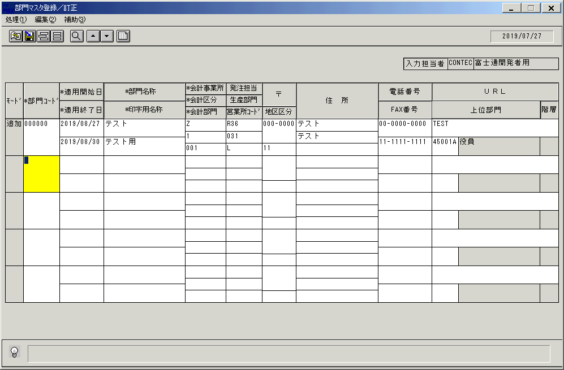
 |  |  | 操作内容 | 選択した部門コードが反映されます。

 |  |  | ２．１．１０．[部門マスタ登録／訂正]ウィンドウ - [部門マスタ登録／訂正]ウィンドウ |  |  | 確認日 | 結果
 |  |  | 画面 | 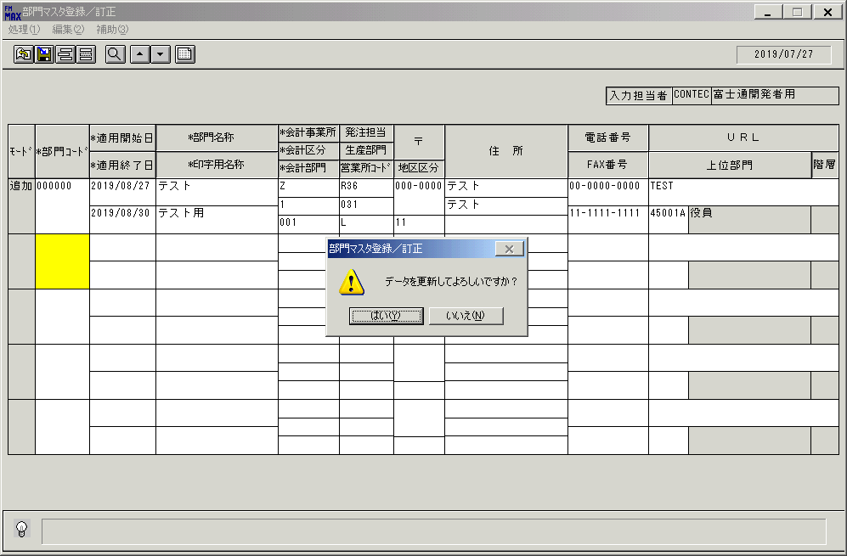
 |  |  | 操作内容 | TabまたはEnterキーを押します。「更新確認」のメッセージが表示されます。「はい」を押します。

 |  |  | ２．１．１１．[部門マスタ登録／訂正]ウィンドウ |  |  | 確認日 | 結果
 |  |  | 画面 | 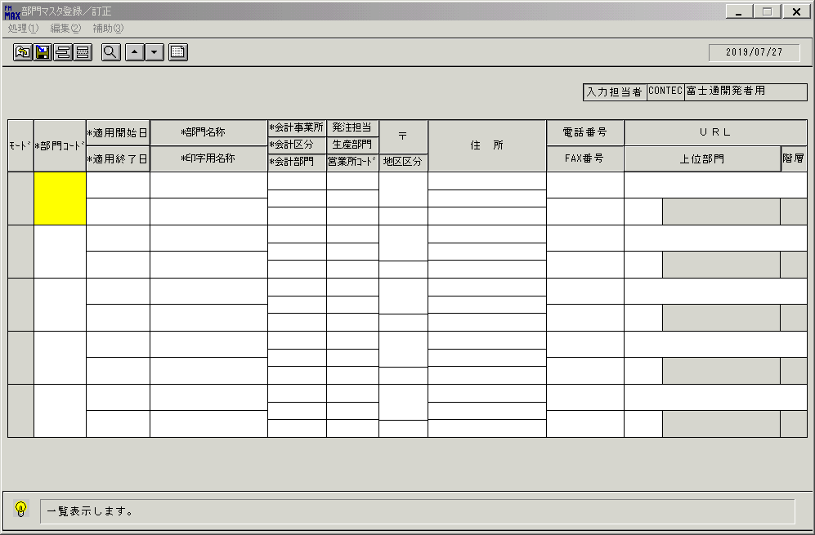
 |  |  | 操作内容 | 初期表示画面に戻ります。

 |  |  | ２．１．１２．[部門マスタ登録／訂正]ウィンドウ |  |  | 確認日 | 結果
 |  |  | 画面 | 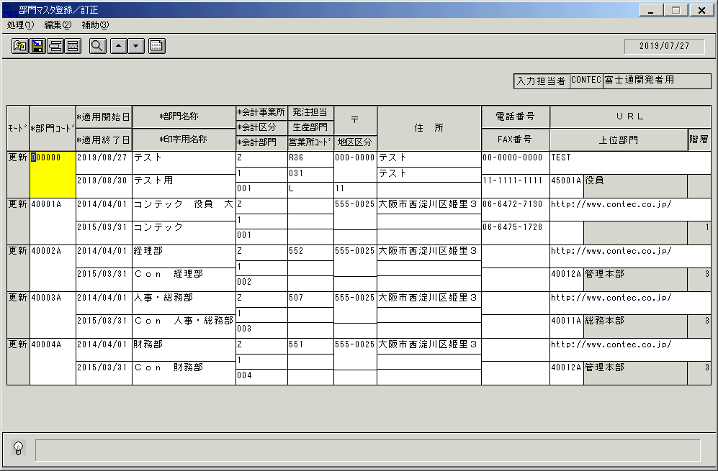
 |  |  | 操作内容 | 「一覧表示」ボタンを押します。

 |  |  | ２．１．１３．[部門マスタ登録／訂正]ウィンドウ |  |  | 確認日 | 結果
 |  |  | 画面 | 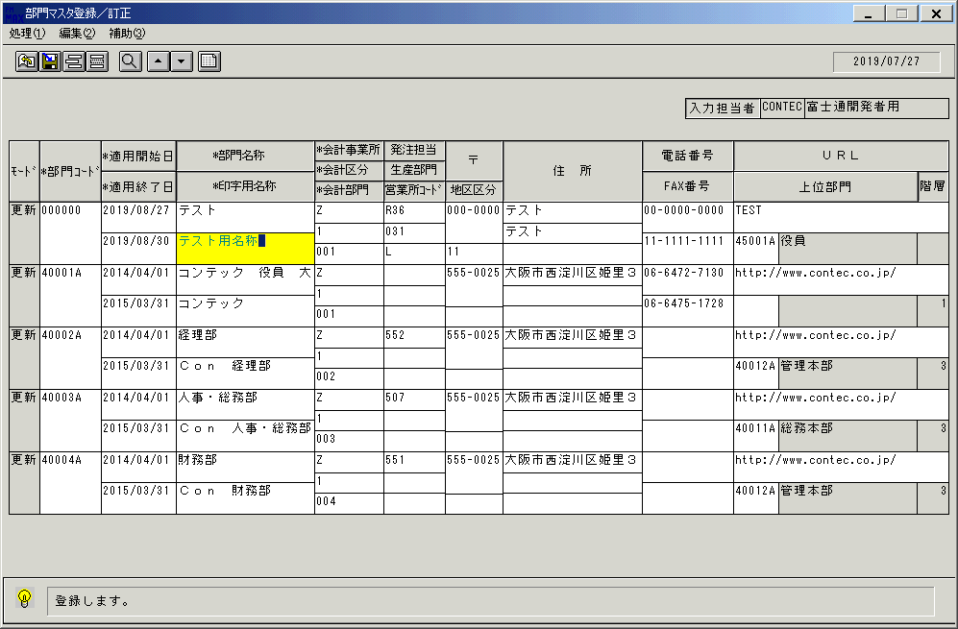
 |  |  | 操作内容 | 「印字用名称」項目を修正します。

 |  |  | ２．１．１４．[部門マスタ登録／訂正]ウィンドウ - [部門マスタ登録／訂正]ウィンドウ |  |  | 確認日 | 結果
 |  |  | 画面 | 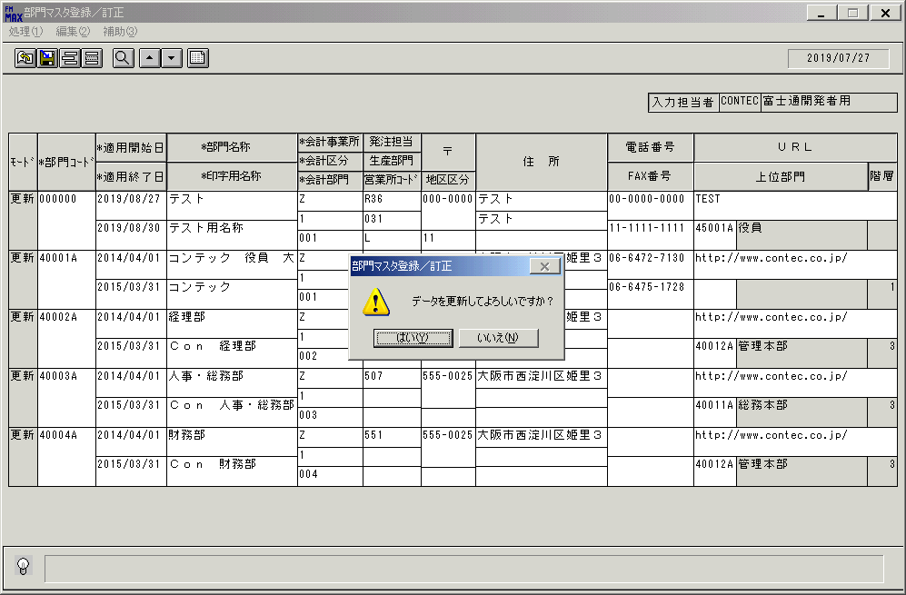
 |  |  | 操作内容 | 更新ボタンを押します。「更新確認」のメッセージが表示されます。「はい」を押します。

 |  |  | ２．１．１５．[部門マスタ登録／訂正]ウィンドウ - []ウィンドウ |  |  | 確認日 | 結果
 |  |  | 画面 | 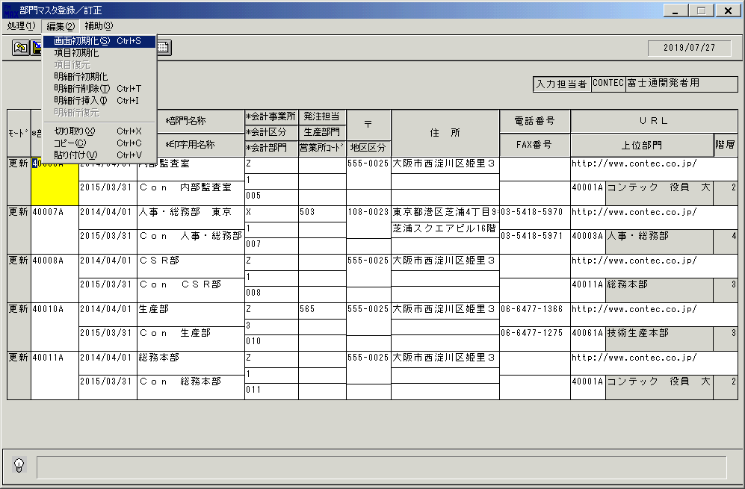
 |  |  | 操作内容 | 画面初期化します。

 |  |  | ２．１．１６．[部門マスタ登録／訂正]ウィンドウ |  |  | 確認日 | 結果
 |  |  | 画面 | 
 |  |  | 操作内容 | 初期表示画面に戻ります。

 |  |  | ２．１．１７．[部門マスタ登録／訂正]ウィンドウ |  |  | 確認日 | 結果
 |  |  | 画面 | 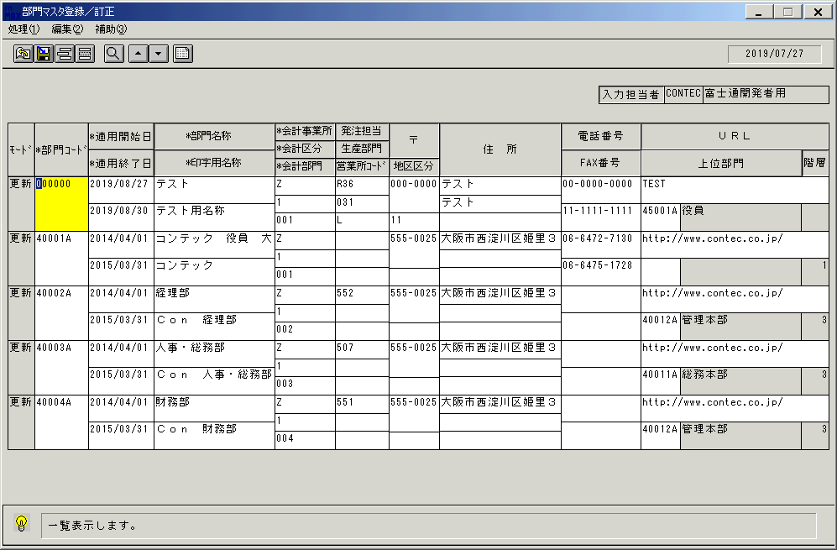
 |  |  | 操作内容 | 「一覧表示」ボタンを押します。

 |  |  | ２．１．１８．[部門マスタ登録／訂正]ウィンドウ |  |  | 確認日 | 結果
 |  |  | 画面 | 
 |  |  | 操作内容 | 「モード」項目を削除に修正します。

 |  |  | ２．１．１９．[部門マスタ登録／訂正]ウィンドウ - [部門マスタ登録／訂正]ウィンドウ |  |  | 確認日 | 結果
 |  |  | 画面 | 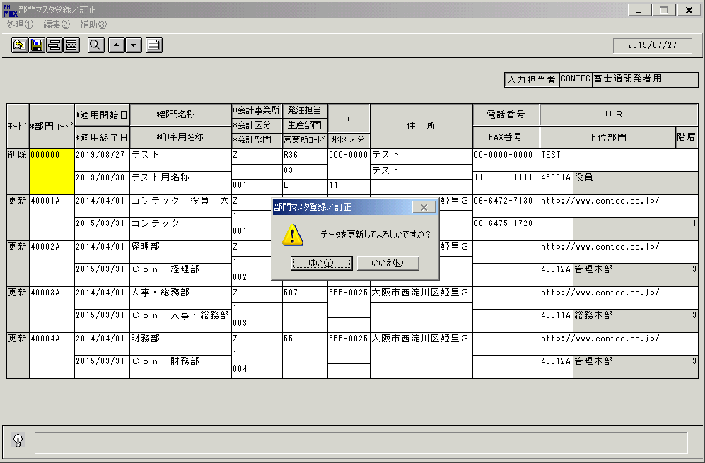
 |  |  | 操作内容 | 更新ボタンを押します。「更新確認」のメッセージが表示されます。「はい」を押します。

 |  |  | ２．１．２0．[部門マスタ登録／訂正]ウィンドウ - []ウィンドウ |  |  | 確認日 | 結果
 |  |  | 画面
 |  |  | 操作内容 | 画面初期化します。

 |  |  | ２．１．２１．[部門マスタ登録／訂正]ウィンドウ |  |  | 確認日 | 結果
 |  |  | 画面
 |  |  | 操作内容 | 初期表示画面に戻ります。

 |  |  | ２．１．２２．[部門マスタ登録／訂正]ウィンドウ |  |  | 確認日 | 結果
 |  |  | 画面 | 
 |  |  | 操作内容 | 「一覧表示」ボタンを押します。

 |  |  | ２．１．２３．[部門マスタ登録／訂正]ウィンドウ - [部門マスタ登録／訂正]ウィンドウ |  |  | 確認日 | 結果
 |  |  | 画面 | 
 |  |  | 操作内容 | 終了ボタンを押します。「はい」を押して処理を終了します。

画面項目
画面項目説明 |  |  |  | ユーザ名：㈱コンテック殿 |  |  |  |  |  |  | ｼｽﾃﾑ名：新総合情報システム |  |  |  |  | ﾌﾟﾛｾｽID/名：販売システム |  |  | 作成日:２００９年０１月２８日
 |  |  |  |  |  |  |  |  |  |  | ｼﾞｮﾌﾞID/名： ＢＭＮ／マスタメンテ |  |  |  |  | ﾌﾟﾛｸﾞﾗﾑID/名：BMNMT51/部門マスタ登録／訂正 |  |  | 作成者：ACE)正木

 | 【画面項目説明】 |  | 画面名：部門マスタ登録／訂正 |  |  |  |  |  |  |  |  |  | FormID：BMNMT51 |  | ﾓｰﾄﾞ |  | 初期状態
 |  |  |  |  |  |  |  |  |  |  |  |  |  |  | 権限
 | № | 入出力項目名 |  |  | 入力 |  | 表示 | 属性 | 表示桁 | 入力桁 | レ | データソース |  | 項目名(初期値） |  |  |  | 項目説明
 |  |  |  |  | 必須 | 任意

 | 3 | 入力担当者（コード） |  |  |  |  | ○ | X | 6 |  |  |  |  |  |  |  |  | ログインした担当者コードを表示。
 | 4 | 入力担当者（名称） |  |  |  |  | ○ | NX | 20 |  |  | 担当者マスタ |  | 担当者名 |  |  |  | 担当者マスタ．担当者コード＝ログインユーザーＩＤ
 | 5 | （モード） |  |  |  |  | ○ | NX | 4
 | 6 | 部門コード |  |  | ○ |  |  | X | 6 | 6
 | 7 | 適用開始日 |  |  | ○ |  |  | 9 | 8 | 8
 | 8 | 適用終了日 |  |  | ○ |  |  | 9 | 8 | 8
 | 9 | 部門名称 |  |  | ○ |  |  | NX | 20 | 40
 | 10 | 印字用名称 |  |  | ○ |  |  | NX | 20 | 40
 | 11 | 会計事業所 |  |  | ○ |  |  | X | 1 | 1
 | 12 | 会計区分 |  |  | ○ |  |  | 9 | 1 | 1
 | 13 | 会計部門 |  |  | ○ |  |  | X | 3 | 3
 | 14 | 発注担当 |  |  |  | ○ |  | X | 3 | 3
 | 15 | 生産部門 |  |  |  | ○ |  | X | 3 | 3
 | 16 | 営業所ｺｰﾄﾞ |  |  |  | ○ |  | NX | 1 | 1
 | 17 | 地区区分 |  |  | △ |  | △ | 9 | 2 | 2
 | 18 | 〒 |  |  |  | ○ |  | X | 8 | 20
 | 19 | 住所１ |  |  |  | ○ |  | NX | 30 | 60
 | 20 | 住所２ |  |  |  | ○ |  | NX | 30 | 60
 | 21 | 住所３ |  |  |  | ○ |  | NX | 30 | 60
 | 22 | 電話番号 |  |  |  | ○ |  | X | 13 | 20
 | 23 | ＦＡＸ番号 |  |  |  | ○ |  | X | 13 | 20
 | 24 | ＵＲＬ |  |  |  | ○ |  | X | 30 | 50
 | 25 | 上位部門（コード） |  |  |  | ○ |  | X | 6 | 6
 | 26 | 上位部門（名称） |  |  |  |  | ○ | NX | 20
 | 27 | 階層 |  |  |  |  | ○ | 9 | 2

起動元EXE
システム情報
制御ファイル
データファイル
起動先EXE

画面項目 (2)
画面項目説明 |  |  |  | ユーザ名：㈱コンテック殿 |  |  |  |  |  |  | ｼｽﾃﾑ名：新総合情報システム |  |  |  |  | ﾌﾟﾛｾｽID/名：販売システム |  |  | 作成日:２００９年０１月２８日
 |  |  |  |  |  |  |  |  |  |  | ｼﾞｮﾌﾞID/名： ＢＭＮ／マスタメンテ |  |  |  |  | ﾌﾟﾛｸﾞﾗﾑID/名：BMNMT51/部門マスタ登録／訂正 |  |  | 作成者：ACE)正木

 | 【画面項目説明】 |  | 画面名：部門マスタ登録／訂正 |  |  |  |  |  |  |  |  |  | FormID：BMNMT51 |  | ﾓｰﾄﾞ |  | 部門コード入力時
 |  |  |  |  |  |  |  |  |  |  |  |  |  |  | 権限
 | № | 入出力項目名 |  |  | 入力 |  | 表示 | 属性 | 表示桁 | 入力桁 | レ | データソース |  | 項目名(初期値） |  |  |  | 項目説明
 |  |  |  |  | 必須 | 任意

 | 3 | 入力担当者（コード） |  |  |  |  | ○ | X | 6
 | 4 | 入力担当者（名称） |  |  |  |  | ○ | NX | 20
 | 5 | （モード） |  |  |  |  | ○ | NX | 4
 | 6 | 部門コード |  |  | ○ |  |  | X | 6 | 6
 | 7 | 適用開始日 |  |  | ○ |  |  | 9 | 8 | 8 |  | 部門マスタ |  | 適用開始日
 | 8 | 適用終了日 |  |  | ○ |  |  | 9 | 8 | 8 |  | 部門マスタ |  | 適用終了日
 | 9 | 部門名称 |  |  | ○ |  |  | NX | 20 | 40 |  | 部門マスタ |  | 部門名称
 | 10 | 印字用名称 |  |  | ○ |  |  | NX | 20 | 40 |  | 部門マスタ |  | 印字用名称
 | 11 | 会計事業所 |  |  | ○ |  |  | X | 1 | 1 |  | 部門マスタ |  | 会計事業所コード
 | 12 | 会計区分 |  |  | ○ |  |  | 9 | 1 | 1 |  | 部門マスタ |  | 会計区分コード
 | 13 | 会計部門 |  |  | ○ |  |  | X | 3 | 3 |  | 部門マスタ |  | 会計部門コード
 | 14 | 発注担当 |  |  |  | ○ |  | X | 3 | 3 |  | 部門マスタ |  | 発注担当コード
 | 15 | 生産部門 |  |  |  | ○ |  | X | 3 | 3 |  | 部門マスタ |  | 生産担当コード
 | 16 | 営業所ｺｰﾄﾞ |  |  |  | ○ |  | NX | 1 | 1 |  | 部門マスタ |  | 営業所コード
 | 17 | 地区区分 |  |  | △ |  | △ | 9 | 2 | 2 |  | 部門マスタ |  | 地区区分
 | 18 | 〒 |  |  |  | ○ |  | X | 8 | 20 |  | 部門マスタ |  | 郵便番号
 | 19 | 住所１ |  |  |  | ○ |  | NX | 30 | 60 |  | 部門マスタ |  | 住所１
 | 20 | 住所２ |  |  |  | ○ |  | NX | 30 | 60 |  | 部門マスタ |  | 住所２
 | 21 | 住所３ |  |  |  | ○ |  | NX | 30 | 60 |  | 部門マスタ |  | 住所３
 | 22 | 電話番号 |  |  |  | ○ |  | X | 13 | 20 |  | 部門マスタ |  | 電話番号
 | 23 | ＦＡＸ番号 |  |  |  | ○ |  | X | 13 | 20 |  | 部門マスタ |  | FAX番号
 | 24 | ＵＲＬ |  |  |  | ○ |  | X | 30 | 50 |  | 部門マスタ |  | URL
 | 25 | 上位部門（コード） |  |  |  | ○ |  | X | 6 | 6 |  | 部門マスタ |  | 上位部門コード
 | 26 | 上位部門（名称） |  |  |  |  | ○ | NX | 20 |  |  | 部門マスタ |  | 部門名称
 | 27 | 階層 |  |  |  |  | ○ | 9 | 2 |  |  | 部門マスタ |  | 階層

起動元EXE
システム情報
制御ファイル
データファイル
起動先EXE

